Evidencias
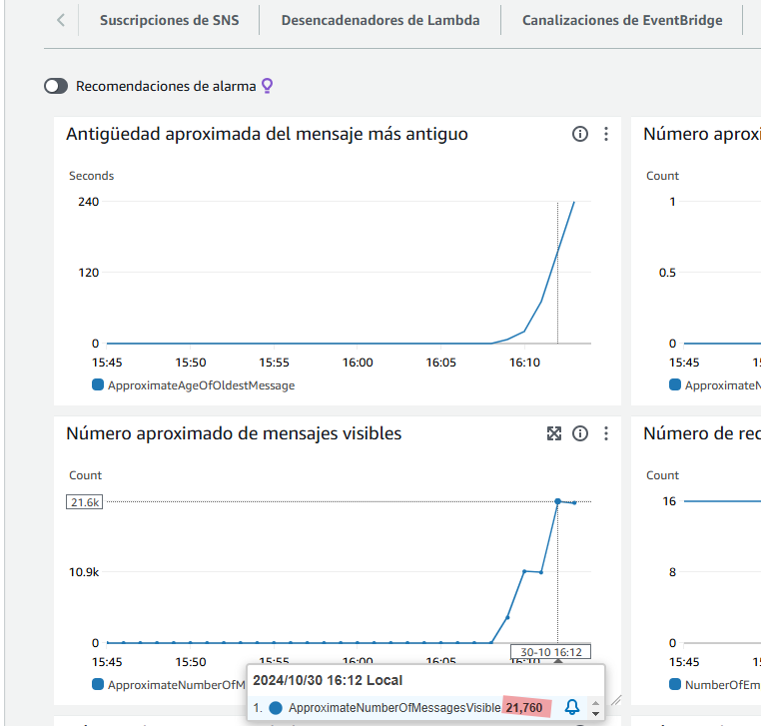
8 hilos
Baseline 02
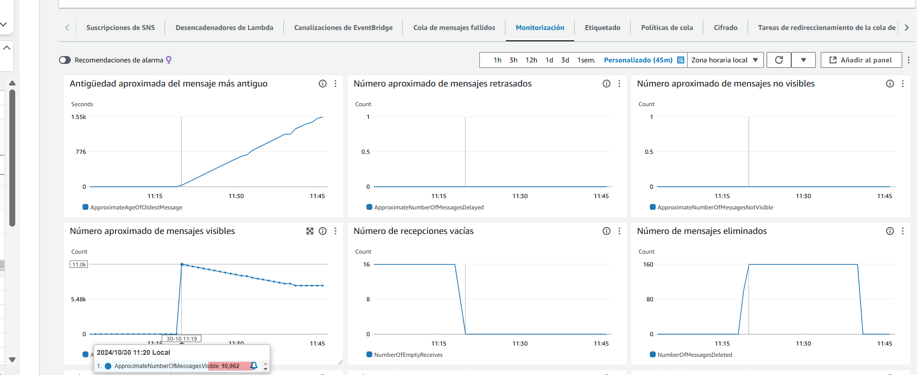

Baseline 03

Escenario 1 Fase 2

